Mapa Stakeholders
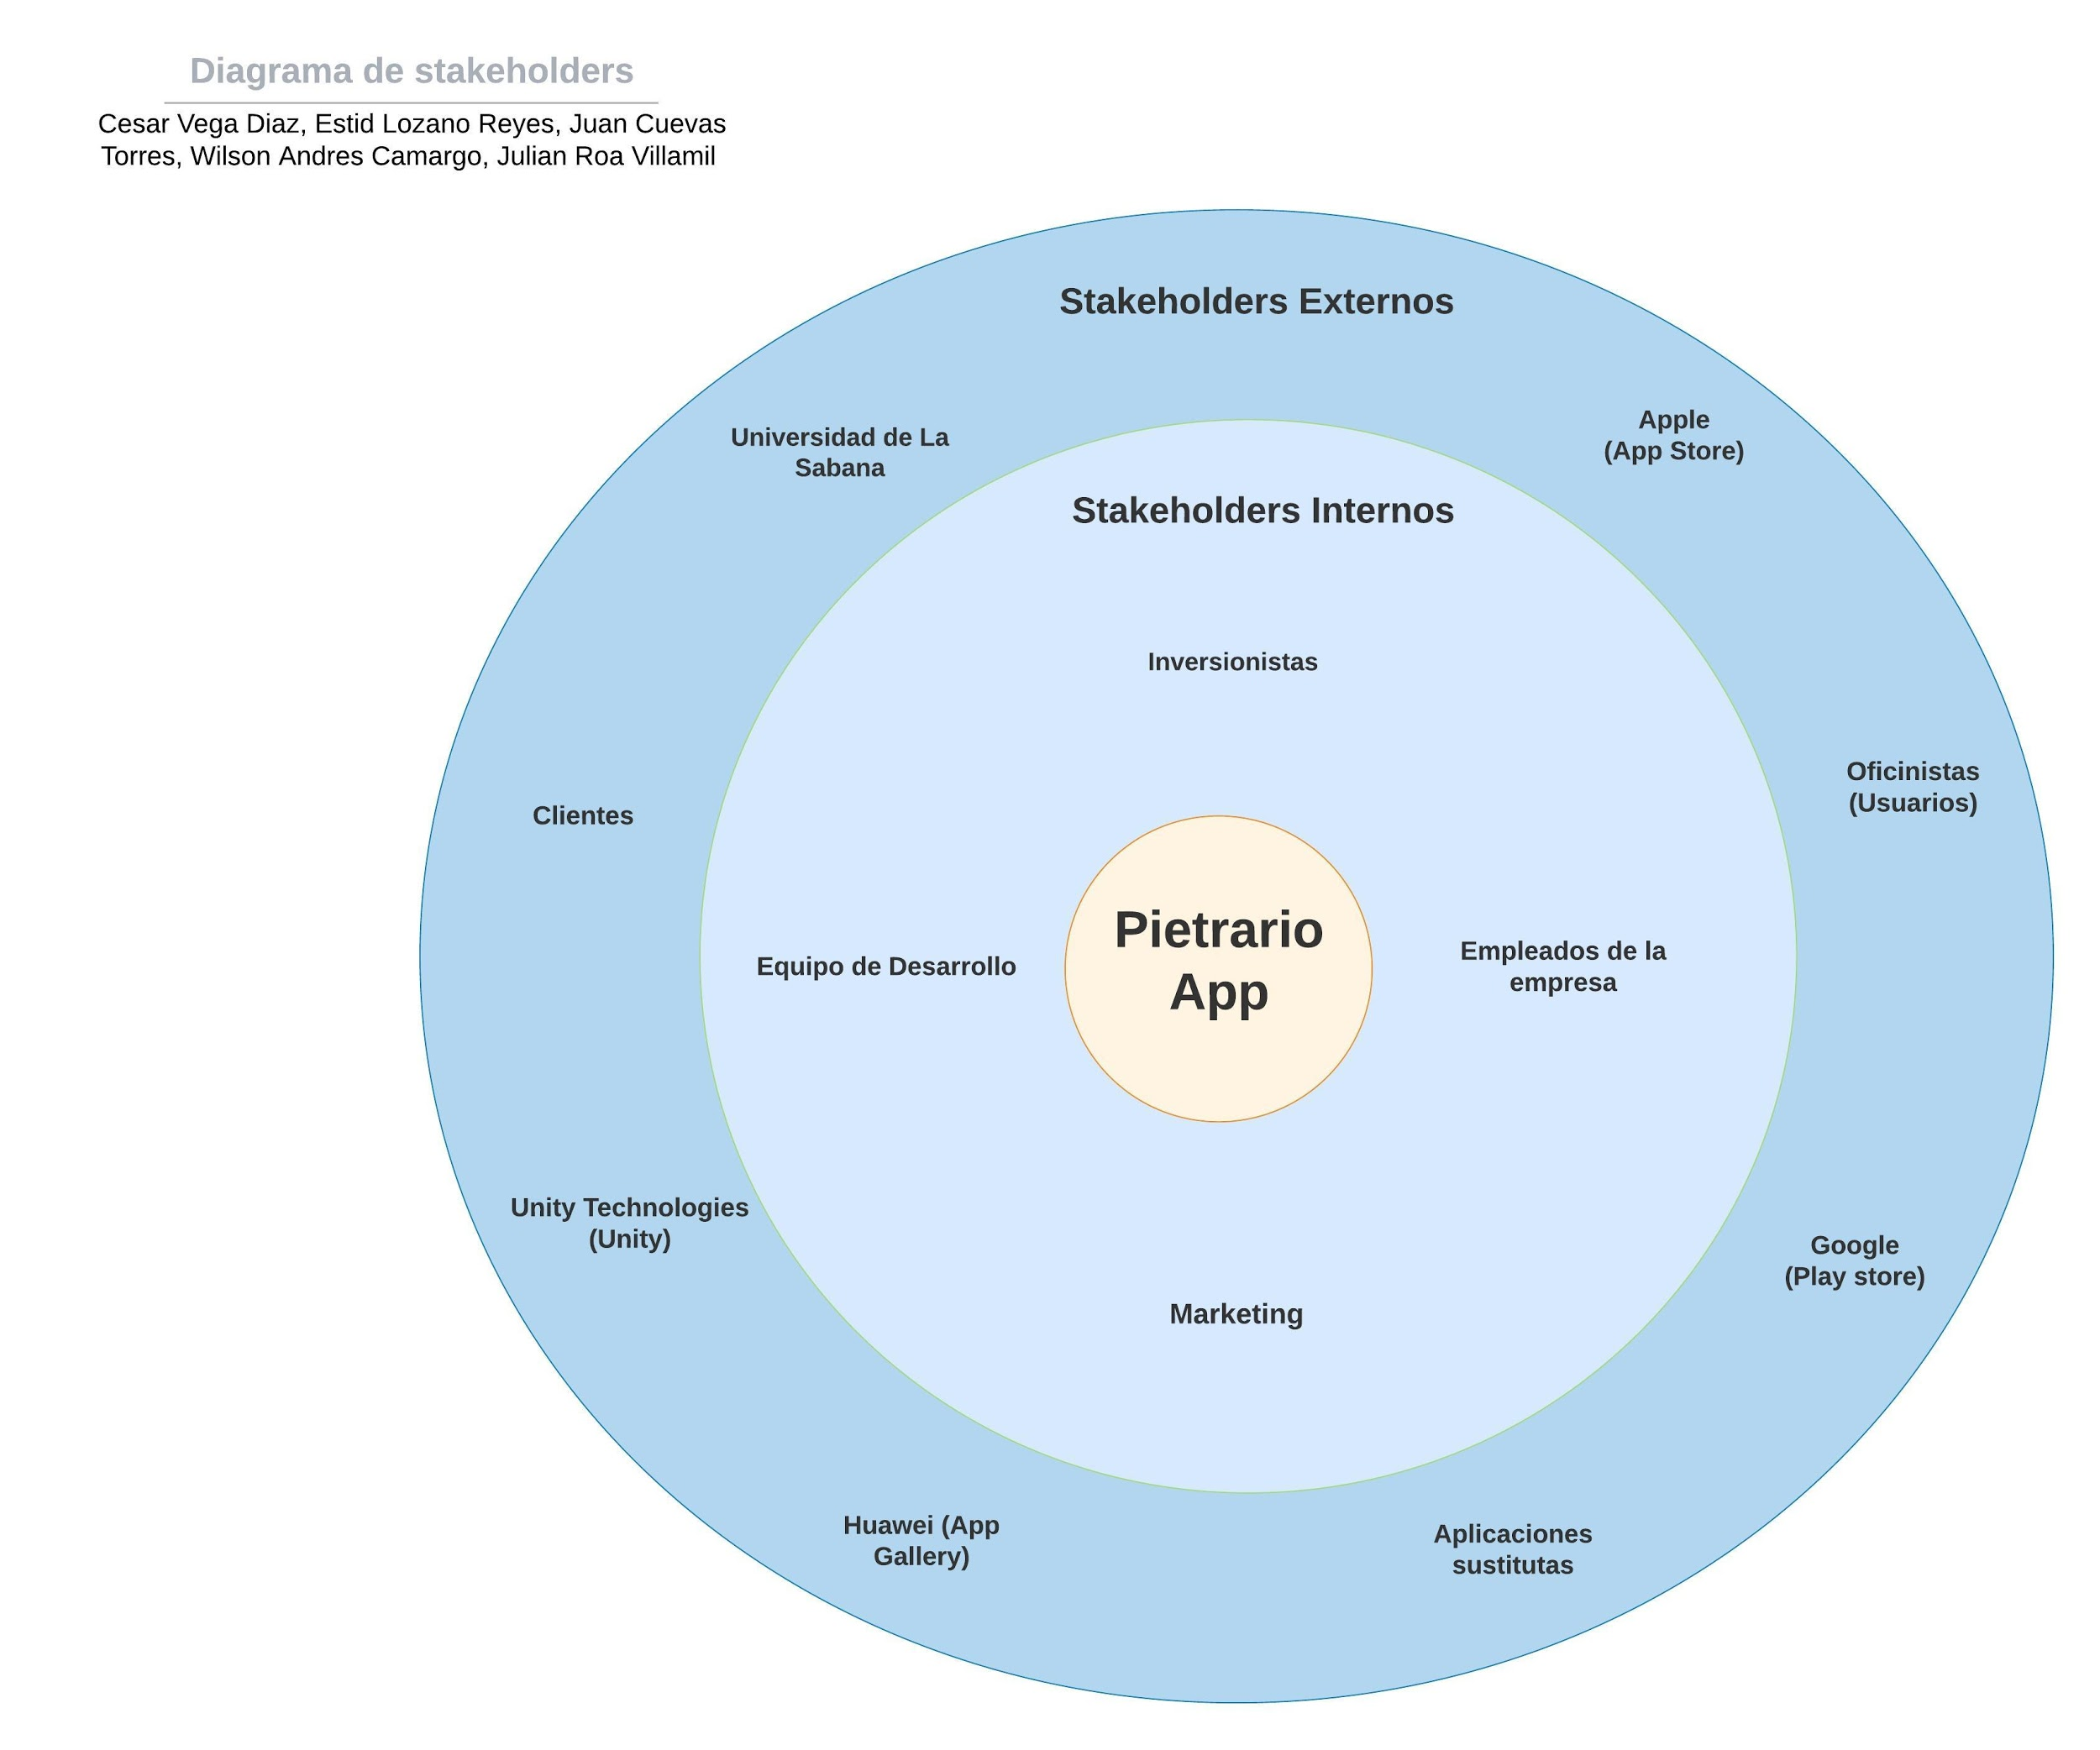

V1
Inicio
Al Usuario se le muestra los 3 pietarios, 3 Piedras de soporte y 3 Piedras Base
El usuario organiza sus tiempos de concentración (se le muestran las recompensas en recursos por tiempo)
El usuario organiza sus tiempos de concentración (se le muestran las recompensas en recursos por tiempo)
 |  | Inicio |  |  |  |  |  |  |  | Inicio
 |  | I |  |  |  |  | Recursos: | Agua |  | I
La planta ayuda a los recursos dados por el sistema dependiendo de su especialidad (En porcentaje) |  |  |  |  |  |  |  | Abono | El usuario recibe su base (piedra) y una planta y recursos
Dado al usuario en el comiezo: Un pietrario, una roca y recursos bases |  |  |  |  |  |  |  |  |  | I
Escoges una planta al inicio dependiendo de tus recursos y de lo que quieras empezar a obtener mas recursos |  |  |  |  |  |  | bioasset | El usuario organiza sus tiempos de concentración (se le muestran las recompensas en recursos por tiempo)
 |  |  |  |  |  |  |  |  |  | I
 |  | El usuario trabaja | (Background) Aumentan sus recursos dependiendo de su pietrario |  |  |  | El usuario no cumple con el tiempo |  | -------------------- | If | -------------------------- | El usuario cumple con el tiempo
 |  |  |  |  |  |  | I |  |  |  |  | I
 |  | El usuario descansa |  |  |  |  | No recibe recompensas |  |  |  |  | Se le entregan las recompensas | Las plantas empiezan a requerir recursos

 |  | Usa los recursos y cuida sus plantas buscando luz solar
 |  |  |  |  |  |  |  | Cuando el usuario termine los espacios y lo desee, el pietrario se guarda porque autosostenible
 |  | El usuario trabaja | (Background) Aumentan sus recursos dependiendo de su pietrario

 | Agua | Musgo | Energia electrica | Mercado |  |  |  |  | Tutorial
 | 480 | 480 | 0 | Nueva suculenta |  |  |  |  | I
 | 0 | 960 | 960 | Tijeras |  |  |  |  | Recibe plantas, recursos y una piedra
 | 1440 | 0 | 1440 | Animal |  |  |  |  | I
 |  |  |  |  |  |  |  |  | Llevar al usuario a una zona de luz, y mostrarle como plantar y como usar los recursos
 |  |  |  |  |  |  |  |  | I
 |  |  |  |  |  |  |  |  | Se le muestra como funciona el temporizador

 |  | Agua | Musgo | Energia electrica | Suculenta | Minimo/muerte | Ideal | Máximo | Pérdida/Hora | Consumo
 |  |  |  |  | Salud | 0 | 100 | 100 | 1 cada indicador mal | 5
 | Ganancia/hora | 60 | 60 | 60 | Hidratación | 0 | 75 | 100 | 0.4 | 10
 | Recursos dados al usuario por la muerte de una suculenta | 48 | 48 | 48 | Minerales | 0 | 100 | 100 | 0.5 | 10
 |  |  |  |  | Temperatura | 10 | 20 | 30 | 0.1 | 5
 |  |  |  |  | Luz | 0 | 100 | 100 | 0.5 | -

